关系图
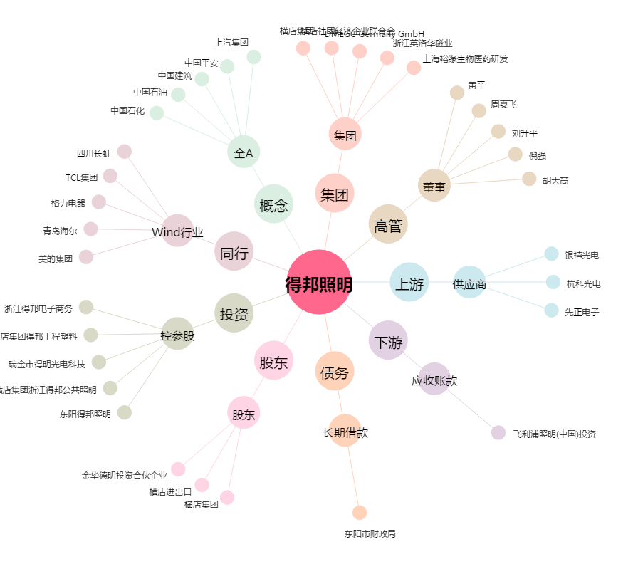
得邦照明[603303.SH] - 关系概览图

